상품제안서
미니 메모바인더(기자수첩, 볼펜set) | 상품코드: F10600

 |  |  |  |  |  |  | 02-412-0044 | www.easy1.co.kr
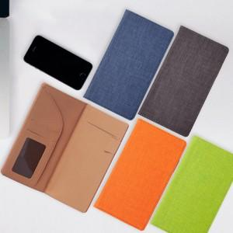 

【상세/제작정보】 | .

【인쇄/포장옵션】 | 불박 / 포장지포장

【공급단가】 | 수량 | 100~ | 300~ | 500~ | 1,000~ | 3,000~
*VAT별도 | 단가 | 7,760원 | 7,490원 | 7,230원 | 7,060원 | 6,800원

【상품 URL】 | https://dev.easy1.co.kr:443/src/goods_detail.php?gdno=10600

